Sheet1
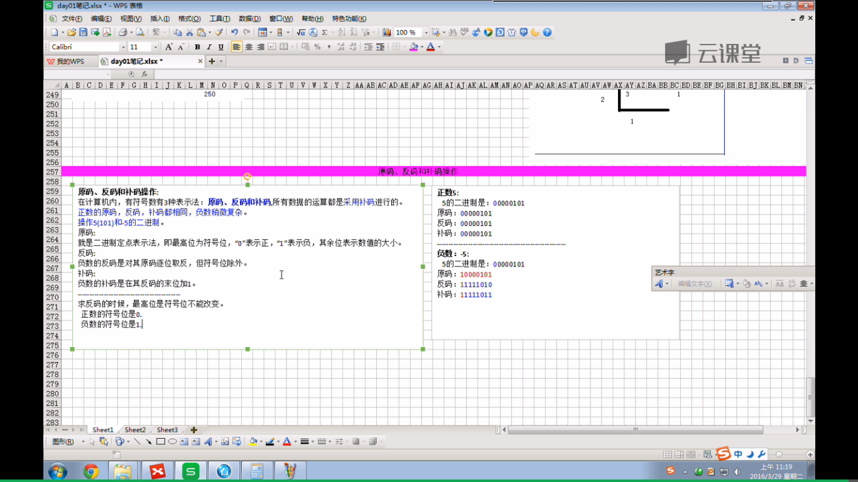
原码，反码，补码

